お願い
注文書を作成する前のお願い
Excelの自動処理(マクロ)が無効になっています。お手数ですがマクロを有効にしてください。

■ マクロを有効にする方法

1.注文書ファイルを開くと、以下のようなメッセージが画面左上に表示されます。

2.「コンテンツの有効化」ボタンをクリックしてください。

■ 上記の操作を行なっても、この画面が表示される場合・上記のメッセージが表示されない場合
大変お手数ですが、パソコンを再起動してからこのファイルを開いてみてください。

■ 再起動直後に開いても、まだこの画面しか表示されない場合

1. [ファイル] タブをクリックします。

2. [オプション] をクリックします。

3. [セキュリティ センター] をクリックし、[セキュリティ センターの設定] をクリックします。

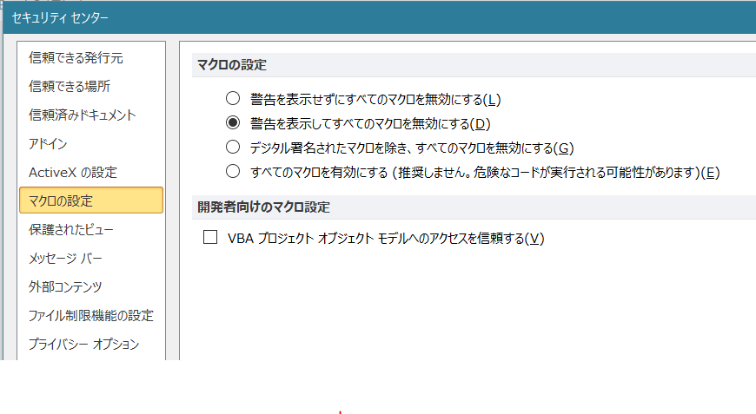
4. [セキュリティ センター] の [マクロの設定] をクリックします。

5. [警告を表示してすべてのマクロを無効にする]をクリックします。

6. [OK] をクリックします。

7. ファイルを保存して、開きなおしてください。

